202507
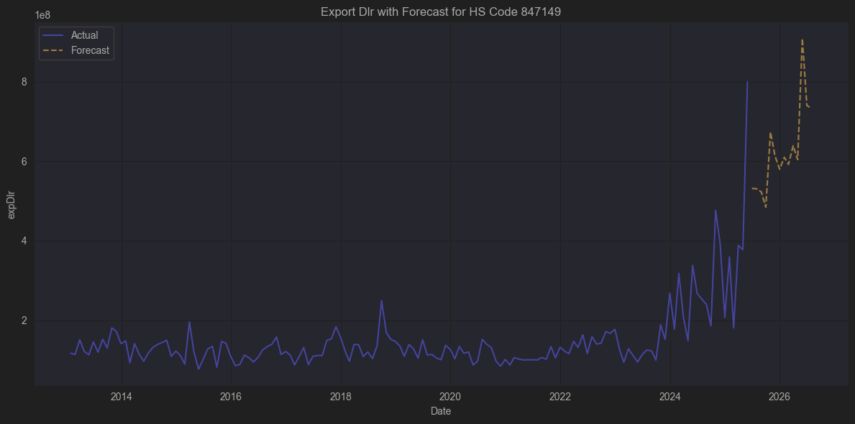
 |  |  |  | 관련기업 없음

847149

📌 1. HS 코드 개요

분류 체계

✅ 2. 정의 & 구성

847149는 다음과 같은 조건을 만족하는 기계를 나타냅니다:

시스템 형태로, 최소 중앙 처리 장치(CPU), 입력 장치(키보드·스캐너 등), **출력 장치(모니터·프린터 등)**을 포함합니다.

이를 포터블 PC(10kg 이하), 단일 하우징 CPU-입출력 기기와는 구분해 분류합니다 .

즉, 데스크톱 컴퓨터, 서버, 워크스테이션, 산업용 제어 시스템, 디지털 사이니지 시스템 등 다양한 시스템형 구성품이 포함됩니다 TradeAtlas+3Trademo+3www.tariffnumber.com+3.

🌐 3. HS 코드 847149 적용 사례

국제 무역 통계
미국 기준 HTS 코드 8471.49.0000는 “Automatic Data Processing Machines Entered In The Form Of Systems, Others”로 명시되어 있으며 besthouseholditems.pages.dev+1World Trade Daily+1World Trade Daily+12Descartes Datamyne+12Descartes Datamyne+12.

예: 서버 및 워크스테이션이 여기에 속합니다.

🏭 수출하는 미국 기업 예시

Hewlett Packard Enterprise (HPE)

Dell Technologies

IBM

Cisco Systems

이들은 서버/데이터 센터 솔루션을 직접 미국에서 조립하거나, 통합 후 완성품으로 해외에 수출합니다.
특히 Dell, HPE는 중국/대만에서 부품과 서브시스템을 가져와 미국에서 완성품을 만들어 다시 유럽·아시아에 판매합니다.

📌 결론

 | 수입 | 수출
주요 행태 | 부품·반제품(메인보드, PSU, 케이스) 및 완제품 서버 대규모 수입 | 미국 내에서 통합/브랜딩/품질검증 후 다시 완제품 시스템 형태로 수출
대표 기업 | HP, Dell, Cisco, IBM (수입 + 조립) | HP, Dell, Cisco, IBM (미국산 완제품 수출)

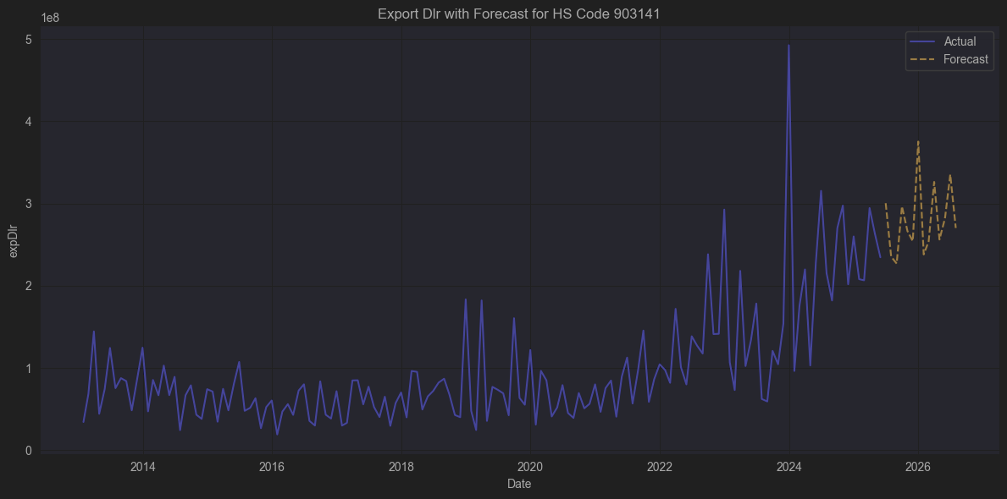
 |  |  |  | 관련기업 없음

9031.41은 다음을 포함합니다:

광학적 장치를 갖춘 측정 또는 검사 장치

여기서 광학적이란 렌즈, 프리즘, 광센서, CCD/CMOS 이미지 프로세서 등을 의미

보통 다음과 같은 장비들이 이에 속함:

산업용 비전 검사기
(PCB 검사기, 칩 인쇄 검사기, SMT 라인에서 카메라로 검사하는 기계 등)

광학식 정밀 측정기기
(예: 간섭계, 정밀 위치 측정기)

프로필 프로젝트(투영측정기, Optical Comparator)

광학식 두께 측정기

전자현미경 일부

측정, 검사, 정밀도를 요구하는 생산라인에서 주로 사용

📈 예시 제품

CCD 카메라 + 소프트웨어가 결합된 인쇄 회로기판(PCB) 검사 장치

자동차 부품 생산 라인의 치수 측정용 광학 측정 장치

렌즈 시스템을 통한 반도체 웨이퍼 패턴 검사기

레이저 간섭계를 이용한 평탄도 검사기

🌐 주요 적용 산업

산업 | 적용 사례
반도체 | 패턴 결함 검사기, 웨이퍼 두께 측정
자동차 | 기어 치수, 베어링 크기 광학 측정
전자 | PCB 납땜 품질 검사, IC 레이저 마킹 확인
정밀 가공 | 금형 표면 상태 검사, 투영 측정기

🇺🇸 대표적인 미국 기업

1. Cognex Corporation

업종: 산업용 머신 비전 (Machine Vision) 시스템 설계·제조

제품: In-Sight 시리즈(2D·3D 비전 시스템), VisionPro 소프트웨어, DataMan 바코드 리더 등 Descartes Datamyne+6in.thedollarbusiness.com+6Trademo+6위키백과cognex.com+1위키백과+1

적합성: CCD/CMOS 기반 광학 계기를 통한 치수·결함 검사 등 HS 903141 품목에 해당

규모: 2020년 기준 약 8억 7600만 달러 매출

2. VIEW Engineering (VIEW Micro-Metrology)

설립: 1976년, 캘리포니아 주립

주요기기: 3축 머신 비전 기반 CMM(Coordinate Measuring Machine), 레이저 스캐너, 광학 프로필 측정기 등 unstats.un.org+15위키백과+15keyence.com+15

강점: 반도체 웨이퍼/패키지 검사 특화 기기 다수 개발, 광학 검사 계열에 적합

3. Teradyne, Inc.

업종: 전자부품 자동화 검사기(ATE) 및 시스템 테스트 장비

제품: 반도체 테스트 시스템(J750, FLEX 등), PCB 시험 장비 위키백과

관계성: 광학 센서 기반 검사 서브시스템을 포함하며 HS 903141 관련 검사 장비에 활용 가능

4. 기타 머신 비전·광학 계측 기업

Rhonda Software (시카고): 임베디드 카메라 & 비전 시스템 설계·개발 Descartes Datamyne+7credlix.com+7in.thedollarbusiness.com+7위키백과

OmniVision Technologies: CMOS 이미지 센서 및 모듈 개발, 광학 기반 머신 비전에 활용 위키백과+1Reuters+1

Aeva Technologies: LiDAR 기반 4D 광학 센서, 산업용 계측 활용 가능

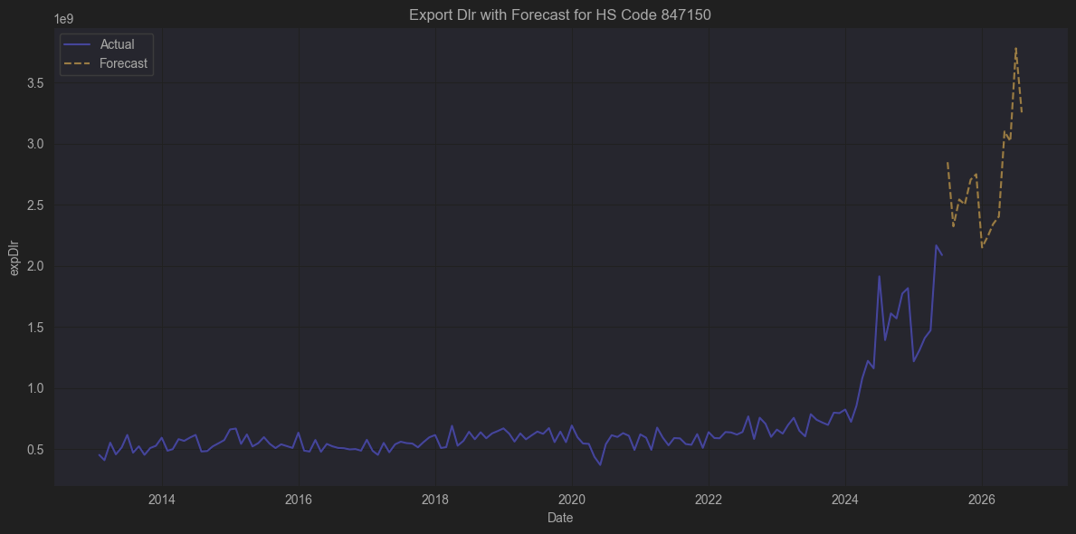
 |  |  |  | 관련기업 | 매출-수출증가율 상관관게
 |  |  |  | SMCI | 0.88
 |  |  |  | AVGO | 0.88

🗂️ HS Code 847150 기본 개요

구분 | 내용
챕터(Chapter) | 84장: 원자로, 보일러, 기계류 및 이들의 부속품
품목류(Heading) | 8471: 자동 데이터 처리 기계(ADP; Automatic Data Processing Machines) 및 그 단위
HS 코드 | 8471.5
공식 명칭(영문) | Processing units other than those of subheading 8471.41 or 8471.49, whether or not containing in the same housing one or two of the following types of units: storage units, input units, output units

📚 쉽게 풀이하면

847150 은 일반적으로

중앙 처리 장치(Processing Units; CPU, 서버용 메인보드, 단일 CPU 모듈)
를 의미합니다.

그리고 같은 하우징(케이스)에 다음 중 하나 또는 두 개까지의 유닛(단위) 이 들어있는 경우도 포함합니다:

저장 장치(Storage) (예: SSD, HDD)

입력 장치(Input) (예: 키보드, 스캐너)

출력 장치(Output) (예: 모니터, 프린터)

즉, 중앙 처리 유닛을 기본으로 하고 다른 입출력장치가 결합된 형태 (그러나 시스템 전체는 아님).

🔍 847150 vs 다른 하위 코드

HS 코드 | 설명
847141 | 포터블(휴대용, 10kg 이하) 자동 데이터 처리기계 (예: 노트북)
847149 | 시스템 형태의 자동 데이터 처리기계 (CPU+I/O+저장 장치 포함)
847150 | 중앙 처리 유닛(Processing Units) (I/O·Storage 일부 포함 가능, 시스템은 아님)

🔧 어떤 제품이 포함되나?

제품 예시 | HS 847150 포함 여부
서버 CPU 모듈 | ✅
서버용 메인보드(단일 CPU 포함) | ✅
랙마운트 서버 샤시 (CPU 포함, 별도 I/O 미포함) | ✅
산업용 컨트롤러(PLC CPU 모듈) | ✅
완제품 PC/서버(전체 시스템) | ❌ (보통 847149)
노트북 | ❌ (847141)

🌐 주요 수출입 국가

📈 847150 제품은 주로 서버용 부품, 산업 제어장치 CPU 모듈로 많이 거래됩니다.

주요 수출국은:

중국, 대만, 말레이시아 (서버 메인보드, CPU 조립)

주요 수입국은:

미국, 독일, 한국 (데이터센터 구축용 서버 부품 수입)

📑 요약 테이블

항목 | 내용
HS 코드 | 847150
분류 | 자동 데이터 처리 기계의 중앙 처리 유닛 (Processing Units)
포함 요소 | CPU, 서버 메인보드, 산업용 컨트롤 CPU
I/O 저장 포함 여부 | 가능 (같은 하우징 내 1~2개의 저장·입출력 장치까지 포함 가능)
포터블/시스템 구분 | 노트북(847141), 전체 시스템(847149)과 다름
주요 산업 | 데이터센터, 공장 자동화, 서버, 클라우드 인프라

관련기업 | 매출-수출증가율 상관관게
SMCI | 0.88
AVGO | 0.88

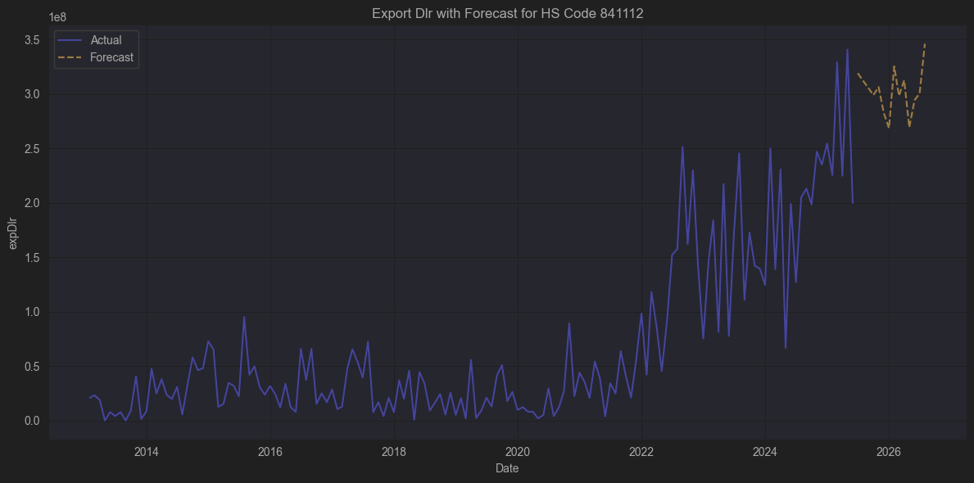
 |  |  |  | 확인된 기업 없으

🗂️ HS Code 841112 기본 정보

구분 | 내용
챕터(Chapter) | 84장: 원자로, 보일러, 기계류 및 이들의 부속품
품목류(Heading) | 8411: 가스 터빈 (Gas turbines)
HS 코드 | 841112
공식 명칭(영문) | Turbo-jets of a thrust exceeding 25 kN

🔍 보다 구체적으로

8411 은 가스 터빈류 전체를 포괄하는 범주입니다.
그 안에서 세부적으로:

841111: 추력 25 kN 이하의 터보제트 엔진 (소형 항공기용 등)

841112: 추력 25 kN 초과의 터보제트 엔진 (대형 항공기용)

841121: 터보프롭 (터보제트+프로펠러 조합)

841181~: 기타 가스 터빈 (발전용 등)

즉 841112 는 주로 대형 항공기 (상업용 제트 여객기, 군용 전투기, 대형 드론 등)에 사용되는 추력 25kN(킬로뉴턴) 초과의 터보제트 엔진을 말합니다.

✈️ 대표적인 예시

용도 | 예시
상업용 항공기 | Boeing 737, Airbus A320에 장착되는 CFM56 엔진 (추력 100 kN 이상)
대형 군용기 | F-16 전투기의 F100 엔진 (추력 130 kN 이상)
대형 비즈니스 제트 | Rolls-Royce BR710 (추력 65~80 kN)

🌍 주요 수출국 및 수입국

수출 대국:

미국 (GE Aviation, Pratt & Whitney)

영국 (Rolls-Royce)

프랑스 (Safran 계열, CFM)

수입 대국:

중국, UAE, 한국, 일본, 독일 등 (항공기 조립, 유지보수용으로 수입)

🚀 HS 코드 관세 적용 사례

HS 841112 로 수입되는 항목은 통상 완제품 터보제트 엔진,
또는 완전 수리 교환품(Overhauled Engine) 형태로 들어옵니다.

항공사에서 직접 수입하거나,
MRO(Maintenance, Repair & Overhaul) 회사가 수리 후 다시 수출하기도 합니다.

📑 요약 테이블

항목 | 내용
HS 코드 | 841112
설명 | 추력 25 kN 초과 터보제트 엔진 (대형 항공기용)
주요 산업 | 민항기, 군용기, 대형 UAV
주요 제조사 | GE, Pratt & Whitney, Rolls-Royce, Safran
주요 수출입국 | 미국, 영국, 프랑스 → 중국, 한국, 독일 등

확인된 관련 기업 없음
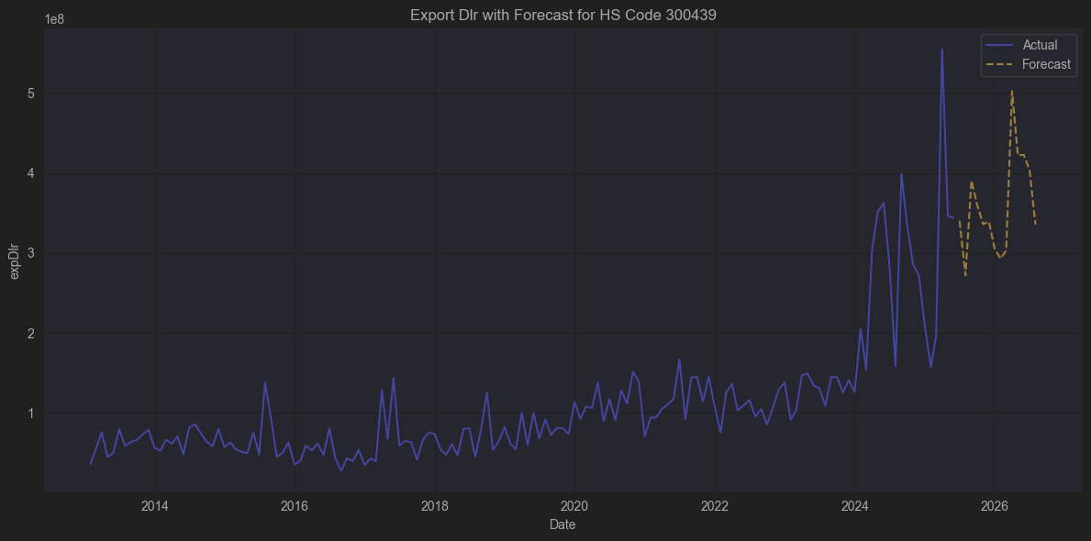
 |  |  |  | AMGN (Amgen)

🗂️ HS Code 300439 기본 정보

구분 | 내용
챕터(Chapter) | 30장: 의약품 (Pharmaceutical products)
품목류(Heading) | 3004: 조제된 의약품(혼합하거나 조제된 두 가지 이상의 성분을 함유한 것)
HS 코드 | 300439
공식 명칭(영문) | Other medicaments containing hormones or other products of heading 2937 but not containing antibiotics, not put up in measured doses or for retail sale

🔍 보다 구체적으로

HS Code 300439 는 아래와 같은 범주를 뜻합니다.

기본적으로 “조제된 의약품(3004)” 에 속합니다.

그중에서도:

호르몬 또는 2937번에 해당하는 기타 물질(예: 호르몬 유도체, 면역조절물질 등)을 포함하고,

그러나 항생물질은 포함하지 않음.

단위 용량 형태(알약, 바이알, 앰플)로 소포장되지 않은 벌크 상태 (즉 최종 소비자 판매 포장 이전의 대포장).

즉, 300439 는 주로 호르몬 또는 2937번 물질을 성분으로 하고 항생제를 포함하지 않는, 벌크 상태의 조제 의약품을 의미합니다.

📌 예시 제품

예시 | 내용
🔬 성장호르몬 원액 | 성장호르몬(recombinant HGH) 대포장 상태
💉 피임제 원액 | 에스트로겐, 프로게스틴 기반 의약품 벌크제제
🌿 스테로이드류 원액 | 덱사메타손, 메틸프레드니솔론 등의 벌크 포장
⚗️ 면역억제제 중 비항생 물질 | 사이클로스포린 등의 대용량 원액

🚚 주요 무역 특성

구분 | 내용
주요 수출국 | 독일, 스위스, 벨기에, 미국, 중국 등 (원료의약품 및 중간체 수출 강국)
주요 수입국 | 인도, 브라질, 멕시코, 한국 등 (완제의약품 제조 후 내수/재수출)
관세 | 대부분 FTA에 따라 저율 (한국-EU, 한국-미국 FTA로 무관세 혹은 낮은 세율)
특징 | 보건규제에 따라 식약처(KFDA), FDA, EMA 등의 GMP 인증 필요. HS 코드 300439 수입시는 보통 의약품 원액(Bulk) 형태로 들어와 국내에서 다시 앰플·정제·캡슐 등으로 소분.

📑 요약 테이블

항목 | 내용
HS 코드 | 300439
설명 | 호르몬 또는 HS 2937 해당 물질을 포함, 항생제 미포함, 단위소포장되지 않은 조제 의약품
주요 산업 | 원료의약품(API), CMO, 바이오시밀러
사용처 | 성장호르몬제, 피임제, 스테로이드 제제 등
수입 후 | 보통 완제의약품 제조용으로 공장에서 소분·포장

Ticker | 회사명 / 주요 산업 | HS 300439 연관성
AMGN | Amgen | 바이오 의약품 대기업, 일부 호르몬제(에포젠 등) 수출

✅ 결론

📌 따라서 이 리스트(40~60)에서 HS 300439 (벌크 호르몬·2937 의약품) 상품 수출과 실질적으로 관련 있는 기업은 오직 다음 하나입니다:

AMGN (Amgen)

글로벌 바이오의약품 대기업으로,

실제로 에포제틴(에포젠) 같은 호르몬류 바이오시밀러 및 바이오 의약품을 대규모로 수출.

따라서 HS 300439 품목(호르몬 포함 조제 의약품, 항생제 없음)에 해당하는 수출 실적이 존재할 가능성이 매우 큽니다.

📌 참고

Amgen은 미국에서 EPO(적혈구 생성 호르몬), G-CSF(호중구 자극 인자) 등을 API 또는 완제의약품으로 생산·수출하고 있어,
HS 300439 수출 품목의 대표적인 사례입니다.

나머지 기업들은 모두 해당 제품과 경제적으로 직접적인 연관은 없습니다.

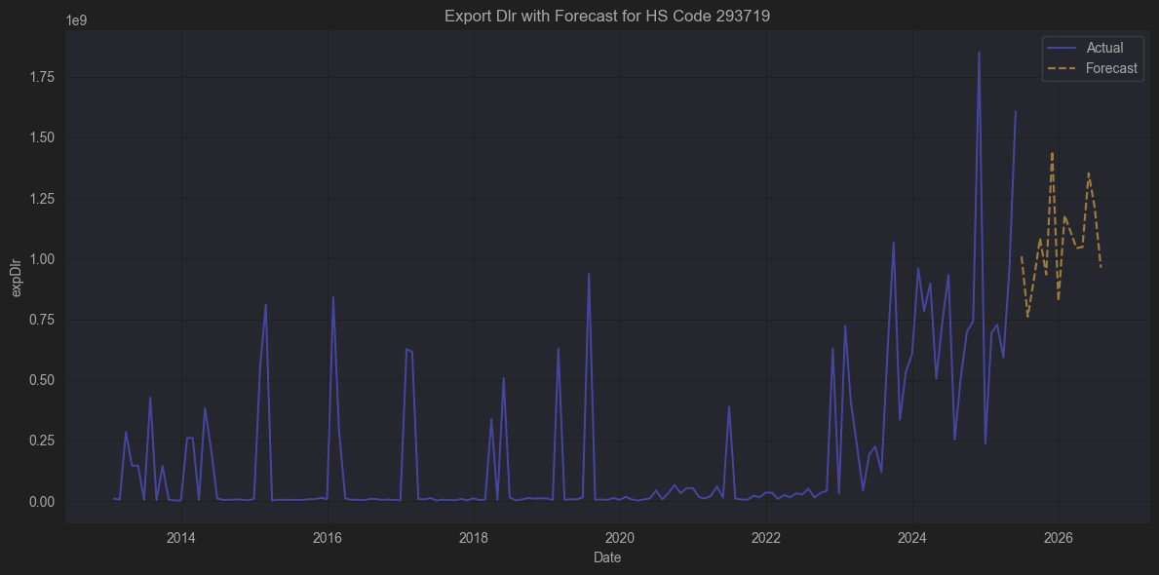
 |  |  |  | 관련종목 없음

 |  |  |  | 일라이릴가 생산하는 품목

🗂️ HS Code 293719 기본 정보

구분 | 내용
챕터(Chapter) | 29장: 유기화학품(Organic chemicals)
품목류(Heading) | 2937: 호르몬 또는 그 유도체(변성된 것 포함), 그들의 구조 유사 화합물
HS 코드 | 293719
공식 명칭(영문) | Hormones, prostaglandins, thromboxanes and leukotrienes, excluding steroids, nes
국제 통일품목명(한국 관세청) | 스테로이드를 제외한 호르몬·프로스타글란딘·트롬복산·류코트리엔(기타)

🔍 보다 구체적으로

HS 2937 전체는 다음과 같은 유기 화학물을 포함하는 대분류입니다.

2937.10 ~ 2937.90:

호르몬, 프로스타글란딘, 트롬복산, 류코트리엔 및 그 유도체(변성된 것 포함), 구조 유사 화합물.

그중 293719 는:

스테로이드 구조가 아닌 호르몬,

프로스타글란딘·트롬복산·류코트리엔 등,

그리고 위의 화학물 중 기타(others) 에 해당하는 것을 가리킵니다.

즉, 보통 펩타이드 호르몬(예: 인슐린, 글루카곤, 에리트로포이에틴, 성장호르몬) 또는 단백질 호르몬 등이 이 코드로 분류됩니다.
(스테로이드계 호르몬은 293721~293729 로 별도 분류)

💊 주요 예시 물질

주요 예시 | 사용 예
인슐린(Insulin) | 당뇨 치료제
에리트로포이에틴(EPO) | 빈혈 치료제 (적혈구 증가)
성장호르몬(GH) | 성장 장애, 항노화
글루카곤(Glucagon) | 저혈당 치료
프로스타글란딘류 | 자궁수축제, 위장 보호제
류코트리엔 길항제 | 천식 치료제 (Montelukast 원료 등)

🌍 수출입 특징

구분 | 내용
주요 수출국 | 스위스, 독일, 미국, 덴마크 (노보노디스크, 로슈, 릴리 등)
주요 수입국 | 중국, 인도, 한국 (제조용 원료 수입)
관세 | 대부분 FTA 적용으로 저율 혹은 무관세
특징 | GMP 인증 필수, 통상 API (원료의약품) 형태로 수출되어, 국내에서 최종 완제의약품(3004)으로 제조

📑 요약 테이블

항목 | 내용
HS 코드 | 293719
설명 | 스테로이드 구조가 아닌 호르몬, 프로스타글란딘, 트롬복산, 류코트리엔(기타)
주요 예시 | 인슐린, EPO, GH, 글루카곤, 프로스타글란딘
주요 용도 | 당뇨, 빈혈, 성장장애, 천식 등 치료제 원료
수출 형태 | API (Active Pharmaceutical Ingredient, 원료의약품)

필요하다면:
✅ 293719 품목의 한국 최근 연간 수입액,
✅ 세부 10단위 HS 품목별(예: 인슐린 vs GH) 수입 비중,
✅ 또는 노보노디스크, 릴리 등의 수출 데이터
도 바로 정리해 드릴 수 있습니다.

필요하신 내용 말씀해주세요 🚀
언제든 이어서 분석해드리겠습니다!

나의 말:

혹시 이것이 위고비 같은 비만약과 관련 있는 것인가?

ChatGPT의 말:

아주 좋은 질문입니다.
결론부터 말씀드리면:

✅ 위고비(Wegovy) 와 HS 293719 의 연관성

예, 맞습니다.

위고비(Wegovy, 성분명: 세마글루타이드) 는 GLP-1 유사체(Glucagon-Like Peptide-1 analog) 로,
화학적으로 펩타이드(폴리펩타이드) 호르몬 유사체에 해당합니다.

👉 그래서 HS 코드 293719(스테로이드가 아닌 호르몬 기타) 로 수출입 분류가 되는 대표적인 사례 중 하나입니다.

🔬 좀 더 구체적으로

HS 2937 은 전체적으로 호르몬 및 유도체(또는 구조 유사 화합물) 을 다루며,

293721~293729 는 스테로이드 구조 호르몬(예: 에스트로겐, 테스토스테론, 코르티솔 등)

293719 는 스테로이드가 아닌 기타 호르몬, 즉:

펩타이드/단백질 호르몬 (인슐린, EPO, GH, GLP-1 등)

프로스타글란딘, 류코트리엔

위고비(세마글루타이드) 는 바로 이 GLP-1 유사체.

구조상 펩타이드이며, 스테로이드가 아님.

따라서 293719 코드로 통관됩니다.

🌍 무역 실무에서도

실제로 노보노디스크(Novo Nordisk) 가 생산하는 세마글루타이드 API(원료의약품) 은

HS 293719 로 수출되어,

각국 제약사나 자사 법인이 완제 의약품 (Wegovy / Ozempic) 으로 제조 후 HS 3004 코드로 다시 수출 또는 내수 공급합니다.

✅ 요약

구분 | 내용
🔬 성분 | 세마글루타이드 (GLP-1 유사체)
🧬 화학군 | 펩타이드 호르몬
🏷️ HS 코드 | 원료(API): 293719 (스테로이드 제외 호르몬 기타)
 | 완제품: 3004
💊 제품 | 위고비(Wegovy), 오젬픽(Ozempic)
🚚 주요 수출사 | 노보노디스크(Novo Nordisk, 덴마크)
📜 용도 | 당뇨병, 비만 치료

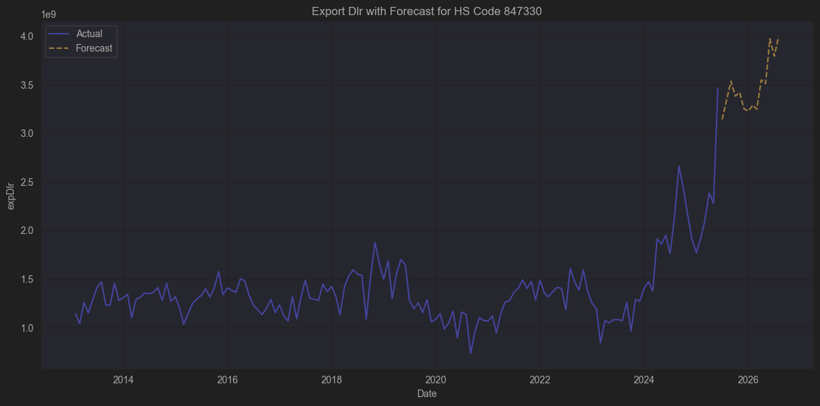
 |  |  |  | NVDA

항목 | 내용
HS 코드 | 847330
설명 | 자동자료처리기계(컴퓨터, 서버)의 부품 및 부속품
주요 예시 | CPU, 메인보드, RAM, GPU, HDD/SSD, PSU, 팬
사용처 | 데스크탑, 서버, 노트북 제조 및 수리
무역 | 컴퓨터 부품 산업의 핵심 HS 코드

부품 유형 | 예시
메인보드 | Desktop, Server, Laptop Motherboard
그래픽카드 (GPU) | NVIDIA, AMD 그래픽 카드
CPU | Intel, AMD 프로세서 (조립용 낱개)
RAM (메모리 모듈) | DDR4, DDR5 DIMM, SODIMM
HDD / SSD | 저장장치(내장용)
파워서플라이 | PSU (Power Supply Unit)
케이스 및 팬 | 냉각팬, 케이스 부품
기타 I/O 카드 | 네트워크 카드, 사운드 카드, RAID 카드 등

| ✅ MXIM | 서버, GPU, 메인보드에 쓰이는 파워 IC, ADC, PMIC 제조. Analog Devices로 인수되어 계속 생산 및 수출. |
| ✅ XLNX | FPGA(연산 가속 보드, AI 카드 포함), 고성능 NIC. 현재 AMD 산하에서 847330 품목으로 수출 |
| ✅ ACIA | 고속 광모듈(100G/400G), 서버/라우터 연결에 사용. Cisco에 인수되어 같은 품목 계속 수출.
DSPG | DSP Group (Synaptics에 인수) | ✅ 저전력 오디오·VoIP 프로세서 → IP폰, 홈게이트웨이에 삽입되어 HS 847330 부품으로 분류
MU | Micron Technology | ✅ DRAM, NAND 플래시 → 서버, GPU, PC에 HS 847330 코드로 수출
AVGO | Broadcom | ✅ 네트워크/스토리지 컨트롤러, NIC, PCIe 칩 → 서버 메인보드 HS 847330

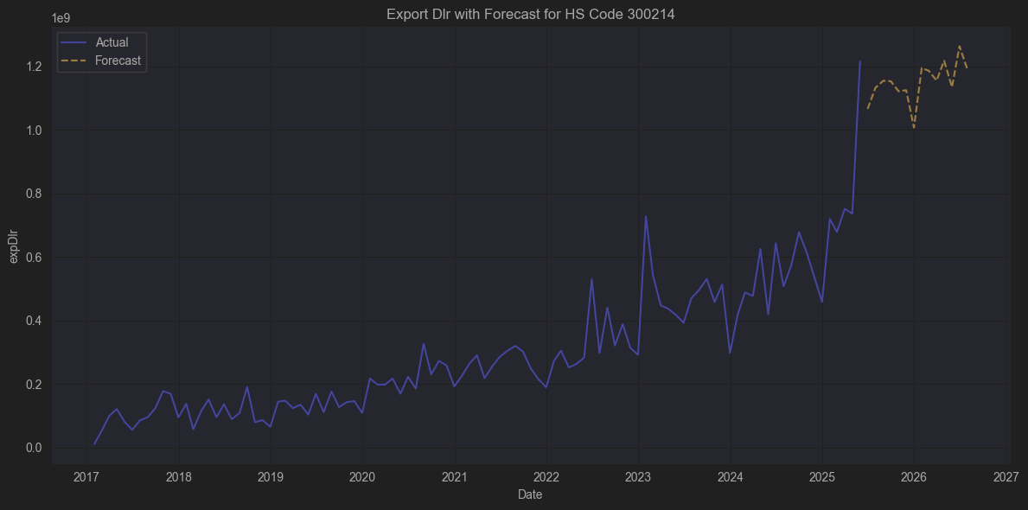
 |  |  |  | 관련종목 없음

🗂️ HS Code 300214 기본 정보

구분 | 내용
챕터(Chapter) | 30장 : 의약품
품목류(Heading) | 3002 : 사람이나 동물의 혈액, 백신, 독소, 미생물 배양물 및 이와 유사한 제품
HS 코드 | 300214
공식 명칭(영문) | Vaccines for veterinary medicine
공식 명칭(한글) | 수의(獸醫)용 백신

🔍 보다 구체적으로

HS Code 300214 는 동물용 백신(수의백신)을 의미합니다.

인간용 백신은 300220(Vaccines for human medicine)으로 따로 분리되어 있습니다.

3002 류 전체는 다음과 같은 것을 포함합니다:

인간 및 동물의 혈액

항혈청 및 다른 혈액 성분

백신

독소

미생물 배양물

유사 제품

이 중 300214 는 특히 수의용 백신을 다루며, 가축, 애완동물 등 동물의 질병 예방 및 치료를 위한 백신을 의미합니다.

💉 예시: HS 300214에 해당하는 주요 제품

제품군 | 구체적 예시
가축 백신 | 구제역(FMD), 돼지열병(CSF), 소 설사바이러스(BVD), 닭 뉴캐슬병(ND), 조류독감(AI) 백신
애완동물 백신 | 개 디스템퍼, 파보바이러스, 코로나바이러스, 고양이 칼리시바이러스 백신
기타 | 말 인플루엔자, 양/염소 브루셀라 백신 등

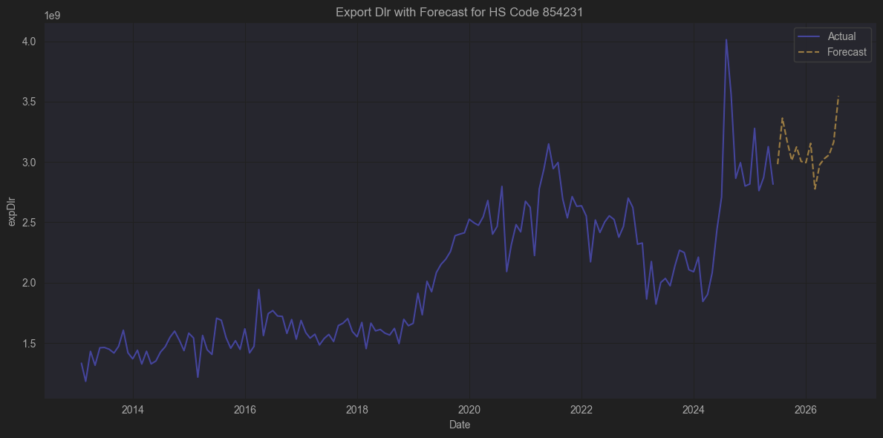
 |  |  |  | FORM | FormFactor | 반도체 테스트 프로브 카드 제조 🟢 (간접적 관계 : IC 생산 라인에서 사용, 자체 IC 수출 X)
 |  |  |  | WDC | Western Digital | HDD/SSD 컨트롤러 IC 직접 설계·제조 🟢 → 가장 유력

🗂️ HS Code 854231 기본 정보

구분 | 내용
챕터(Chapter) | 85장 : 전기기기와 그 부분품, 녹음기와 음성재생기, TV 영상·음성 기록기기
품목류(Heading) | 8542 : 전자집적회로 및 마이크로어셈블리
소호목(Subheading) | 854231
공식 명칭(영문) | Electronic integrated circuits: processors and controllers, whether or not combined with memories, converters, logic circuits, amplifiers, clock and timing circuits, or other circuits
공식 명칭(한글) | 전자집적회로 : 프로세서 및 컨트롤러 (메모리, 컨버터, 로직, 증폭기, 클럭회로 등과 결합 여부 불문)

🔍 보다 구체적으로

▶️ 무엇을 의미하나?

8542 전체는 전자집적회로(Electronic Integrated Circuits, ICs) 를 포함합니다.

그 중 854231 은:

✅ CPU, MCU, MPU, 컨트롤러 IC

즉, 데이터를 처리하거나 제어하는 핵심 칩을 의미합니다.

메모리, 로직, ADC/DAC, 증폭기, 클럭 회로가 함께 포함되어 있더라도 이 범주에 속합니다.

따라서 컴퓨터, 스마트폰, 가전, 자동차 ECU, 산업용 장비 등에서 데이터를 처리하거나 시스템을 제어하는 중앙처리장치(프로세서) 및 컨트롤러 칩셋을 뜻합니다.

⚙️ 예시 제품

범주 | 구체적 제품
CPU / MPU | Intel Core i7, AMD Ryzen, ARM Cortex-A 시리즈
MCU | Microchip PIC, ST STM32, NXP LPC 시리즈
SoC | Qualcomm Snapdragon, Apple A15
컨트롤러 IC | SSD용 NAND 컨트롤러, 디스플레이 TCON, USB 허브 컨트롤러 등
기타 | FPGA (특수용도에서 프로세서 기능 겸함)

✅ 요약 테이블

항목 | 내용
HS 코드 | 854231
품목명 | 전자집적회로 - 프로세서 및 컨트롤러
포함 예시 | CPU, GPU, MCU, SoC, 컨트롤러 IC
주요 수출국 | 대만, 한국, 중국(조립 후 수출), 싱가포르
주요 수입국 | 미국, 독일, 중국, 일본
주요 산업 | 컴퓨터, 스마트폰, 자동차 ECU, IoT 기기, 산업 자동화

FORM | FormFactor | 반도체 테스트 프로브 카드 제조 🟢 (간접적 관계 : IC 생산 라인에서 사용, 자체 IC 수출 X)
WDC | Western Digital | HDD/SSD 컨트롤러 IC 직접 설계·제조 🟢 → 가장 유력

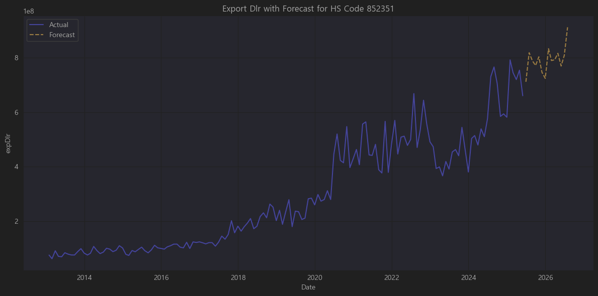
 |  |  |  | 관련종목 찾기 어려움

📌 HS Code 852351

✅ 정식 설명 (WCO HS 2022 기준)

8523.51 – Solid-state non-volatile storage devices

즉:

솔리드스테이트 비휘발성 기억장치(Solid-state non-volatile storage device) 를 의미합니다.

조금 더 풀어쓰면,

NAND Flash, SSD(솔리드스테이트드라이브) 같은 플래시 메모리 스토리지 제품을 말합니다.

흔히 컴퓨터, 서버, 스마트폰, 카메라, 기타 전자기기에 저장장치로 사용되는 제품입니다.

(8523은 "디스크, 테이프, 솔리드 스테이트 기억장치 등 자료저장용 기기"를 광범위하게 포함하며, 그중 852351이 플래시 기반 SSD 및 유사 제품을 지칭.)

✅ 주요 예시 품목

SSD (SATA, NVMe)

USB 플래시 드라이브

SD 카드, MicroSD 카드

eMMC, UFS 칩 모듈 (납품용)

✅ 경제적 의미 & 산업적 쓰임

데이터센터, 클라우드 서버, PC/노트북, 스마트폰 제조 등에 필수적.

삼성전자, SK하이닉스, 마이크론, WD, 키옥시아(도시바), 인텔(낸드 사업 매각 후 SK하이닉스로) 같은 메모리 반도체 기업들이 주요 공급자.

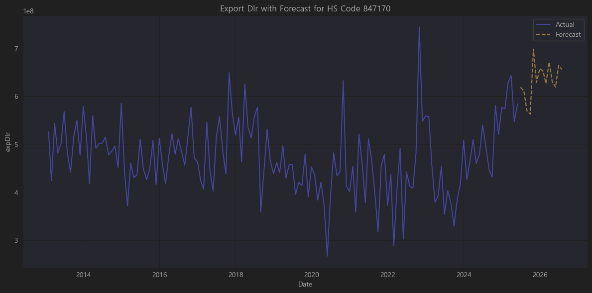
 |  |  |  | 관련기업 찾기 어려움

📌 HS Code 847170

✅ 정식 품목명 (WCO HS 2022 기준)

8471.70 – Automatic data processing machines and units thereof; Storage units

즉,

데이터 처리 기계(컴퓨터) 및 그 장치 중 저장장치(스토리지 유닛) 를 의미합니다.

🔍 완전한 HS 분류 흐름

코드 | 설명
84 | 원자로, 보일러, 기계류 및 기계기구
8471 | 자동자료처리기계와 그 단위기기
847170 | 저장장치(Storage units)

✅ 일반적으로 포함되는 상품

HDD(Hard Disk Drive)

서버, PC, DVR 등에 사용되는 회전 디스크 방식의 저장장치

SSD(Solid State Drive)

최근 들어 852351(솔리드 스테이트 비휘발성 메모리)과 세분화되지만, 일부 국가는 아직 SSD를 847170으로 신고하기도 함

CD/DVD 드라이브, 블루레이 드라이브

외장 하드디스크, RAID 스토리지, NAS(Storage server)

백업 테이프 드라이브

즉, 컴퓨터 및 네트워크 서버에 연결되는 저장장치 전반을 지칭합니다.

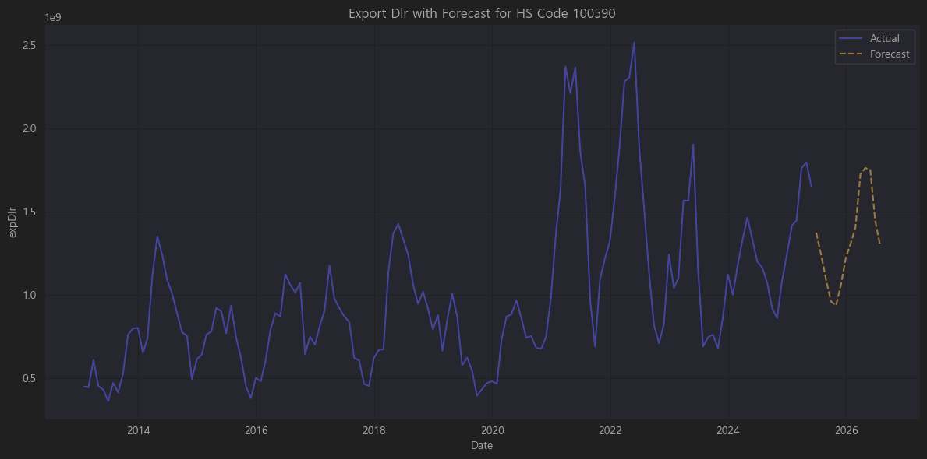
 |  |  |  | 관련기업 찾기 어려움

📌 HS Code 100199

✅ 정식 품목명 (WCO HS 2022 기준)

1001.99 - Wheat and meslin, other

즉,

1001 : 밀과 메슬린 (Wheat and meslin)

1001.99 : 기타 밀 및 메슬린 (종자용 제외, 종별 세부 분류 중 ‘기타’)

🔍 HS 코드 구조

코드 | 품목
10 | 곡물 (Cereals)
1001 | 밀과 메슬린 (Wheat and meslin)
1001.1 | 종자용 (for sowing)
1001.91 | 곱게 갈아지지 않은 durum wheat
1001.99 | 기타 (other wheat and meslin)

🌾 참고: 메슬린(Meslin) 이란 밀과 호밀을 섞어 재배한 혼합곡물을 의미합니다.

✅ 어떤 상품인가?

📌 1001.99 (기타 밀 및 메슬린)

종자용(1001.10)과 두럼밀(1001.91)을 제외한 일반 연질밀(soft wheat) 및 경질밀(hard wheat) 대부분이 여기 포함됩니다.

예를 들어:

제빵용 밀 (빵, 케이크, 과자 제조)

제면용 밀 (국수, 파스타, 라면 등)

사료용 밀 (품질 낮은 연질밀)

호밀과 혼합된 메슬린

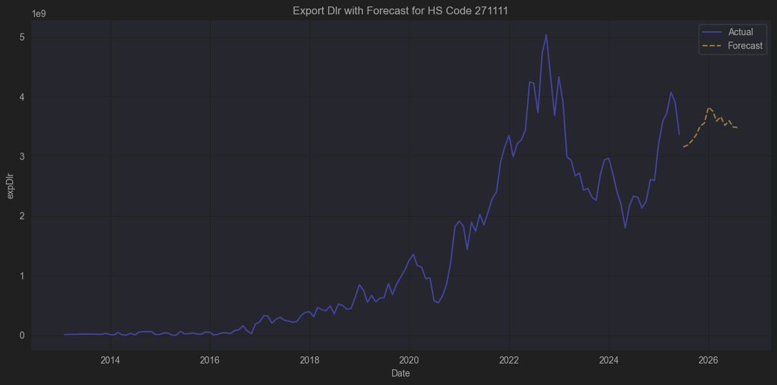
 |  |  |  | 연관기업
 |  |  |  | D,
 |  |  |  | TRGP

HS Code 271111

✅ 정식 품목명 (WCO HS 2022 기준)

2711.11 - Natural gas, liquefied

즉,

2711 : 석유가스 및 기타 가스상 탄화수소

2711.11 : 액화천연가스(LNG, Liquefied Natural Gas)

🔍 HS 코드 체계

코드 | 품목
27 | 광물성 연료, 광유 및 이들의 증류물
2711 | 석유가스 및 기타 가스상 탄화수소
2711.11 | 천연가스(LNG), 액화 상태 (Liquefied Natural Gas)
2711.12 | 천연가스, 기체 상태
2711.21~29 | 액화/기체의 프로판, 부탄, 에틸렌, 프로필렌, 부타디엔 등 기타 가스

✅ 어떤 상품인가?

📌 2711.11 (액화 천연가스, LNG)

천연가스를 대기압보다 낮은 온도(약 -162°C)에서 냉각하여 액체 상태로 만든 것.

기체를 액화하면 부피가 약 600분의 1로 줄어들어 대량 수송이 용이.

주로 LNG 운반선으로 수출입 후, 수입지에서 다시 기화(재기화)하여 배관을 통해 공급.

📌 주요 용도

도시가스, 산업용 연료, 발전소 연료(복합화력), 일부 수송용(CNG/LNG 트럭·버스)

최근 탈탄소 에너지 전환에서 석탄보다 상대적으로 청정연료로 분류

D | Dominion Energy, 유틸리티(전력·가스) + Cove Point LNG 터미널 운영 | ✅ LNG 수출 터미널 직접 보유 → 가장 구조적 연관
TRGP | Targa Resources, 천연가스 집수·가공(Midstream) | ✅ 가스 정제 → LNG 플랜트 공급 직접 전 단계 → 구조적 연관

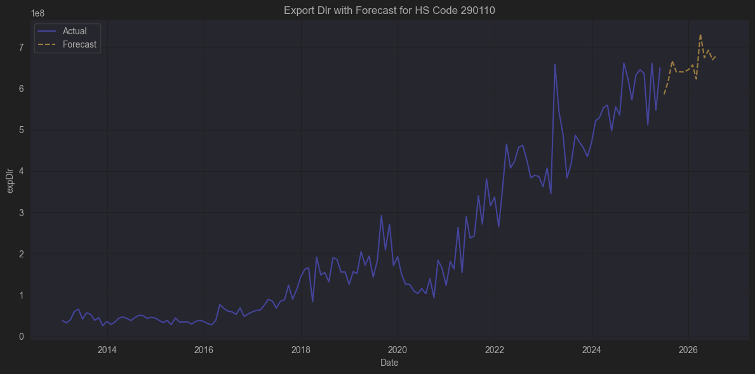
 |  |  |  | TRGP | Targa Resources, 천연가스 Midstream
 |  |  |  | DP | Goodrich Petroleum, 셰일 오일·가스 (천연가스 비중 높음)
 |  |  |  | TALO | Talos Energy, 멕시코만 석유·가스 E&P
 |  |  |  | APA | Apache, 셰일·해상 천연가스 E&P

✅ 어떤 상품인가?

📌 290110 (Saturated acyclic hydrocarbons)

사슬형(비환상) 구조를 가진 탄소 화합물로,
포화 상태(즉, 이중·삼중 결합이 없는 단일 결합만 존재)입니다.

대표적으로:

메탄 (Methane, CH₄)

에탄 (Ethane, C₂H₆)

프로판 (Propane, C₃H₈)

부탄 (Butane, C₄H₁₀)
같은 알케인(alkanes) 계열.

🔬 즉, 포화 사슬상 탄화수소는 이중결합(C=C), 삼중결합(C≡C)이 없는 가장 기본적인 탄소사슬 화합물입니다.

✅ 주요 용도

연료 : 가정·산업용 가스(LPG, CNG), 발전용 연료

석유화학 원료 : 에틸렌(폴리에틸렌), 프로필렌(폴리프로필렌) 등으로 분해

냉매, 에어로졸 추진제 : 부탄, 프로판 혼합

화학 중간체 : 다양한 플라스틱·합성섬유·화학제품의 기초 원료

✅ 주요 생산·수출입 흐름

원유 및 천연가스를 정제하거나 분리공정에서 얻는 부산물.

따라서 주요 산유국(미국, 사우디, 러시아) 에서 대량 생산 후,
석유화학 단지(한국, 중국, 싱가포르, 일본) 로 수출되어 분해(cracking) 후 플라스틱 원료로 사용됨.

✅ 결론

HS Code 290110 = “포화 사슬상 탄화수소(메탄, 에탄, 프로판, 부탄 등)”

이들은 석유·천연가스에서 얻는 알케인 계열,

주로 연료(LPG, CNG), 화학 원료(폴리에틸렌·폴리프로필렌 등) 로 쓰임.

TRGP | Targa Resources, 천연가스 Midstream | ✅ 메탄·에탄·프로판을 직접 집수·분리해 LNG 및 석유화학 공급 → 구조적으로 가장 연관
DP | Goodrich Petroleum, 셰일 오일·가스 (천연가스 비중 높음) | ✅ 메탄·에탄 직접 생산 → 구조적으로 가장 연관
TALO | Talos Energy, 멕시코만 석유·가스 E&P | ✅ 메탄·에탄 직접 생산 → 구조적으로 연관
APA | Apache, 셰일·해상 천연가스 E&P | ✅ 메탄·에탄 직접 생산 → 구조적으로 연관

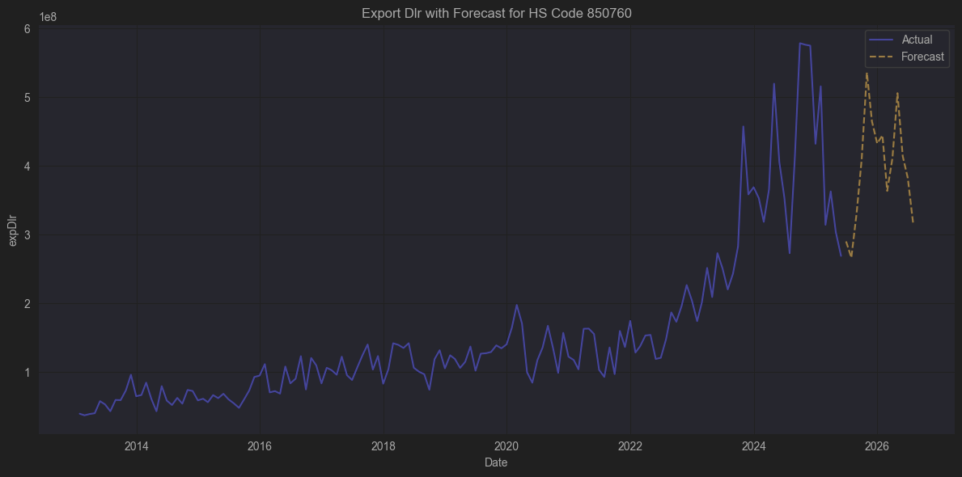
 |  |  |  | 해당기업 없음

2차전지

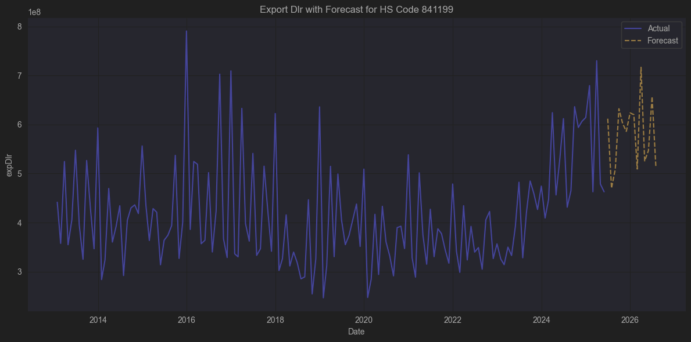
 |  |  |  | VTOL

✅ 어떤 상품인가?

📌 841199 (기타 가스터빈 부품)

가스터빈 본체가 아닌 로터, 스테이터, 블레이드(터빈날개), 연소기, 연료분사노즐, 축 베어링, 기어박스 등
가스터빈 내부 및 연결 부품이 대부분 해당됩니다.

대표 예시

부품 | 용도
🔧 터빈 블레이드 | 고온·고압 가스를 회전력으로 전환
🔥 연소기 | 연료+공기 혼합 후 연소
⚙️ 기어박스 | 속도·토크 변환
🛢 연료펌프, 노즐 | 연료 공급
🪛 베어링, 씰, 덕트 | 회전 안정화·누설 방지
🧩 압축기 디스크 | 흡입공기 압축

✅ 주요 용도

항공기 : 항공기 터보제트·터보프롭·터보샤프트 엔진 (헬리콥터 포함)

발전소 : 가스터빈 발전기 (단독 또는 복합발전용)

해양 : LNG선, 군함 추진용 가스터빈

산업 : 가스 압축, 화학 플랜트용 터빈 드라이버

즉 841199 부품은 항공·발전·해양·산업 모든 가스터빈의 핵심 정비(MRO) 시장을 구성합니다.

✅ 주요 특징

정밀 제조 : 초합금, 세라믹 코팅 등 고온·고압 내구 설계.

수명이 짧아 교체 수요(MRO)가 지속적으로 발생 → 항공, 발전 시장에서 중요한 Aftermarket 부품.

세계적으로 GE Aviation, Rolls-Royce, Pratt & Whitney, Siemens Energy, Mitsubishi Power 같은 터빈 메이저 기업들이 대부분 독점적으로 공급.

✅ 결론

HS Code 841199 = “가스터빈의 기타 부분품”

항공·발전·해양·산업용 가스터빈 내부의 블레이드, 노즐, 연료계통, 베어링, 덕트 등을 총칭.

가스터빈 유지보수(MRO) 시장의 필수 부품 코드로,
항공사·발전소·해양선사 등에서 정기적으로 수요가 발생합니다.

VTOL | Bristow Group, 헬리콥터 운영 (터빈엔진) | ✅ 헬리콥터용 터빈엔진 운영 → HS841199(터빈 부품 수요)와 직접적, 구조적으로 가장 연관

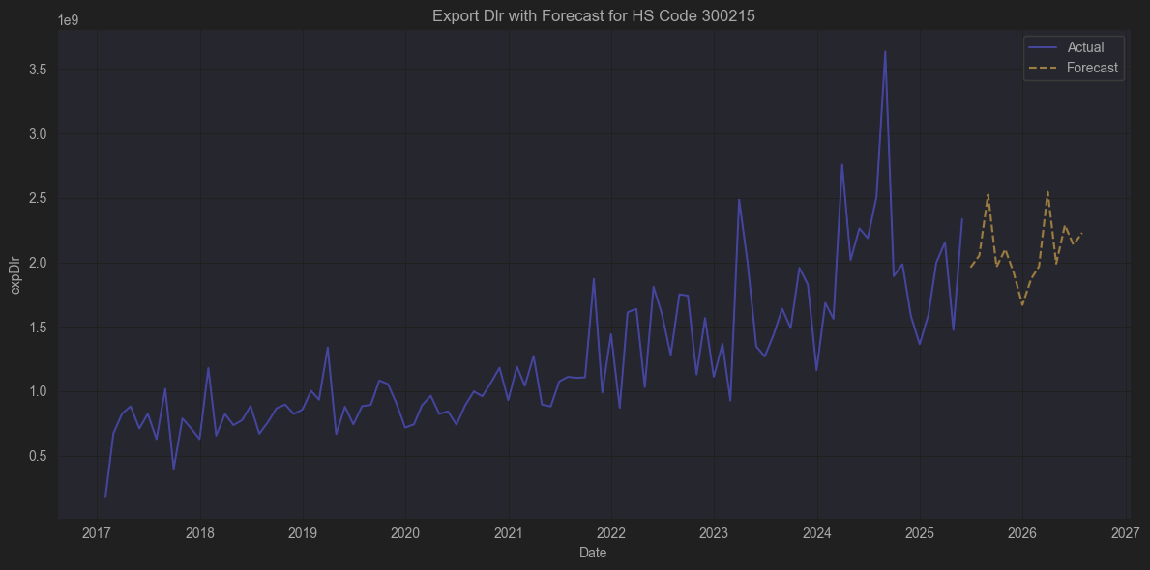
 |  |  |  | 관련기업없음

📌 HS Code 300215

✅ 정식 품목명 (HS 2022 기준)

3002.15 - Immunological products, put up in measured doses or in forms or packings for retail sale

즉,

3002 : Human blood; animal blood prepared for therapeutic, prophylactic or diagnostic uses; antisera and other blood fractions and immunological products; vaccines, toxins, cultures of micro-organisms (excluding yeasts) and similar products

3002.15 : 측정된 용량(주사기, 앰플 등) 또는 소매용 형태로 포장된 면역학적 제품 (Immunological products)

🔍 HS 코드 체계

코드 | 품목
30 | 의약품
3002 | 인체용·동물용 혈액, 혈청, 백신, 독소, 면역제품 등
3002.15 | 소매용(1회 투여형) 면역학적 제품

✅ 어떤 상품인가?

📌 300215 (Immunological products in measured doses / retail)

항체, 백신, 면역글로불린, 면역조절제 등 면역학적 작용을 하는 의약품.

주로 주사제(앰플, 바이알, 프리필드 주사기) 형태로 소매 판매용(환자나 병원에서 바로 투여)으로 나옴.

대표 예시

예시 | 용도
💉 COVID-19 백신 | mRNA(화이자, 모더나), 바이럴벡터(아스트라제네카) 등
💉 독감(인플루엔자) 백신 | 예방접종용
💉 B형간염, HPV, MMR(홍역·유행성이하선염·풍진) 백신 | 예방접종용
🧬 모노클로날 항체 주사제 | 암, 자가면역질환 치료
💉 면역글로불린(IVIG) | 면역결핍 치료

✅ 주요 특징

소매용(packings for retail sale) 으로 분류되므로
대량 원액(벌크) 상태가 아닌, 병원·약국·소비자에게 직접 투여될 형태(주사기, 앰플, 바이알 등)로 포장된 상태.

대부분 냉장(2~8℃) 보관, 수송 및 저장 관리가 까다로움.

WHO, EMA, FDA 등 규제기관의 엄격한 품질관리(생물학적 제품).

✅ 주요 수출입 시장

수출: 벨기에(화이자 공장), 독일, 스위스, 아일랜드, 미국, 한국 (삼성바이오에피스·SK바이오사이언스)

수입: 전 세계적으로 주요 백신·항체제제는 거의 모든 국가에서 수입.

✅ 결론

HS Code 300215 = “소매용(1회 투여 포장) 면역학적 제품”

백신, 면역글로불린, 모노클로날 항체 주사제 등

앰플·바이알·프리필드 주사기 등으로 포장되어 병원·약국에서 직접 사용되는 의약품.

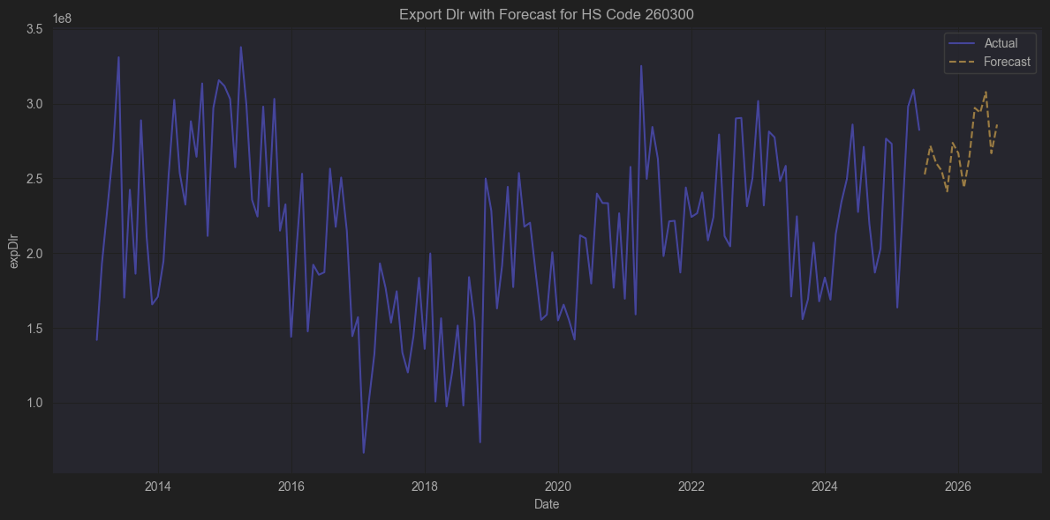
 |  |  |  | 관련기업 없음

📌 HS Code 260300

✅ 정식 품목명 (HS 2022 기준)

2603.00 - Copper ores and concentrates

즉,

2603 : 구리의 광(鑛) 및 정광(concentrates)

🔍 HS 코드 체계

코드 | 품목
26 | 광, 슬래그 및 회 (ORES, SLAG AND ASH)
2603 | 구리광 및 그 정광 (Copper ores and concentrates)

✅ 어떤 상품인가?

📌 260300 (Copper ores and concentrates)

구리를 얻기 위해 채굴된 구리 원광(광석, copper ore) 또는

광석에서 1차적으로 분리·농축한 구리 정광(concentrate) 을 의미합니다.

대표 예시

형태 | 설명
🪨 구리 광석(ore) | 구리가 함유된 암석을 채굴한 상태
🏭 구리 정광(concentrate) | 광석을 분쇄·부유선별(flotation)해 구리 함량을 높인 농축분, 일반적으로 25~35% 구리 함유

이들은 제련소(smelter)에서 녹여서 구리 매트(blister copper) 나 최종적으로 전해동(cathode copper, 99.99% Cu) 을 만드는데 사용됩니다.

✅ 주요 특징

원유나 철광석처럼 전세계적으로 활발히 교역되는 광물 자원입니다.

특히 칠레, 페루, 콩고(DRC)가 세계 최대 수출국이며,
중국이 세계 최대 수입국 (전기로, 제련소에서 대량 수요).

국제 가격은 LME(런던금속거래소)에서 구리(銅) 현물 및 선물 가격에 영향을 받음.

✅ 주요 용도

이 자체로는 최종 제품이 아니라,

제련소(smelting plant)에서 구리를 추출하기 위한 중간 원료입니다.

이후 전선, 전자부품, 건축자재, 배관 등 다양한 산업에 쓰이는 구리로 가공됩니다.

✅ 결론

HS Code 260300 = “구리 광석 및 정광(Copper ores and concentrates)”

구리 채굴에서 나온 원광(암석)과, 제련 전 단계의 농축 정광을 포함

제련소에서 순수 구리(cathode copper)를 만들기 위한 중간 원료

주로 칠레, 페루, 콩고가 생산 → 중국, 일본, 한국 등에서 대량 수입

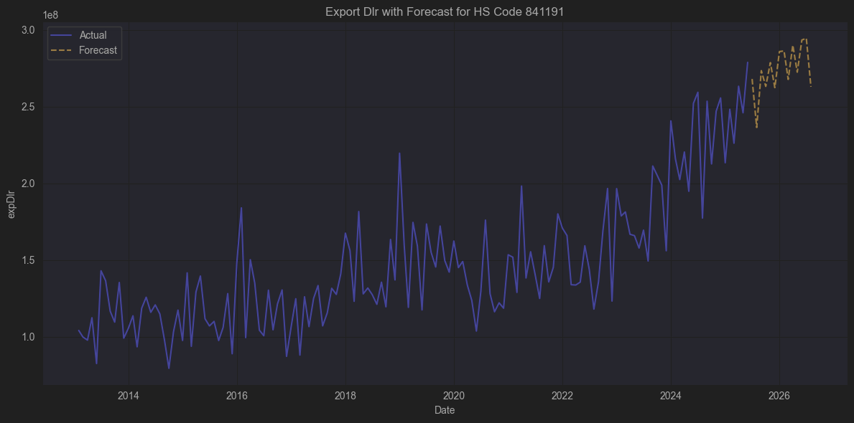
 |  |  |  | CW

📌 HS Code 841191

✅ 정식 품목명 (HS 2022 기준)

8411.91 - Parts of turbo-jets or turbo-propellers

즉,

8411 : 터보제트, 터보프롭, 기타 가스터빈

8411.91 : 터보제트 및 터보프롭의 부분품

🔍 HS 코드 체계

코드 | 품목
84 | 보일러, 기계류
8411 | 터보제트 엔진, 터보프롭 엔진, 기타 가스터빈
8411.91 | 터보제트 또는 터보프롭 엔진의 부품

✅ 어떤 상품인가?

📌 841191 (터보제트 또는 터보프롭 엔진 부품)

항공기용 터보제트(Jet) 또는 터보프롭(프로펠러를 터빈으로 돌리는 엔진) 의 유지보수, 교체, 수리를 위한 부품.

대표 예시

예시 부품 | 설명
🌀 콤프레서 블레이드 | 공기를 압축하는 회전날개
🔥 연소실 라이너 | 연료를 태우는 챔버 내부 라이너
⚙️ 터빈 블레이드 / 디스크 | 고온가스에 의해 회전력 발생
🛠 베어링, 씰, 샤프트 | 회전축과 지지부품
💻 전자제어 모듈(FADEC) | 엔진 제어용 컴퓨터 (포함되는 경우도 있음)

이런 부품들은 항공기 제조사(보잉, 에어버스), 엔진제조사(GE, 롤스로이스, 프랫&휘트니)가 공급하거나,
항공 MRO(Maintenance, Repair and Overhaul) 업체들이 유지보수 목적으로 구매·교체합니다.

✅ 주요 특징

항목 | 설명
🛠 고부가가치 | 항공엔진 부품은 소재가 티타늄, 니켈합금 등 고가이고 가공정밀도가 매우 높아 단가가 큼
📜 엄격한 인증 | FAA, EASA 등의 인증 필요 (항공안전규제)
🔁 Aftermarket 비중 큼 | 엔진수명 동안 3~4회 오버홀 → 부품 시장이 엔진 판매 이상으로 큼
🌏 주요 수출입국 | 미국, 독일, 영국, 일본이 주로 수출 / 한국, 중국, 동남아 등이 수입

✅ 결론

HS Code 841191 = “터보제트 또는 터보프롭 엔진의 부품”

항공기 엔진(제트 및 프로펠러 터빈)의 고온·고속 회전 부품, 연소부품, 전자제어 부품 등

항공산업 MRO (정비·교체·오버홀) 에서 필수적으로 교체·보수되는 부품

보잉, 에어버스, GE, 롤스로이스, 프랫&휘트니 등 글로벌 항공산업과 밀접한 고부가가치 산업

CW | Curtiss-Wright, 항공·방산 부품 | ✅ 명확히 연관 → 터보제트·터보프롭 부품(OEM/Aftermarket) 공급

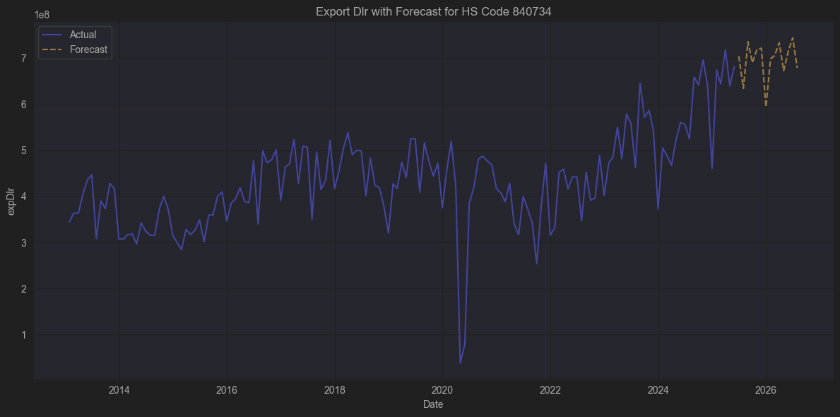

📌 HS Code 840734

✅ 정식 품목명 (HS 2022 기준)

8407.34 — Reciprocating piston engines of a kind used for vehicles of chapter 87, of a cylinder capacity exceeding 1,000 cc but not exceeding 2,500 cc

즉,

8407 : 점화 플러그식 내연 피스톤 기관 (스파크 점화 엔진, 보통 가솔린 엔진)

8407.34 : 자동차(HS 87류)에 사용되는, 실린더 용적 1,000cc 초과 ~ 2,500cc 이하의 왕복동 피스톤 엔진

🔍 HS 코드 체계

코드 | 품목
84 | 보일러, 기계류
8407 | 점화 플러그식(가솔린) 피스톤 엔진
8407.34 | 자동차(HS 87류)용, 1000cc 초과 ~ 2500cc 이하

✅ 어떤 상품인가?

📌 840734 (자동차용 중·소형 가솔린 엔진)

승용차, SUV, 경상용차, 밴 등에 사용되는 스파크 점화식(가솔린) 내연기관

실린더 배기량(용적)이 1,000cc 초과 ~ 2,500cc 이하

일반적으로 1.2L ~ 2.4L 가솔린 엔진이 이 범주에 포함

📌 구체적 예시

엔진 | 예시 차량
1.2~1.6L 가솔린 | 현대 아반떼, 혼다 시빅, VW 골프
1.8~2.0L 가솔린 | 현대 쏘나타, 도요타 캠리, 혼다 어코드
2.2~2.4L 가솔린 | 렉서스 ES, 지프 체로키 2.4

✅ 주요 특징

특징 | 설명
🔥 스파크 점화(SI) 방식 | 연료-공기 혼합기를 점화 플러그로 폭발시키는 방식 (가솔린 엔진)
⚙️ 내연기관 | 연소가 실린더 내부에서 발생, 피스톤 운동을 통해 동력을 발생
🚗 자동차 규격 맞춤형 | HS 87류(자동차 및 그 부품) 용도로 설계된 엔진
🌏 주요 생산·수출국 | 일본, 한국, 독일, 중국, 멕시코
💰 수출입 품목 | 완성 엔진으로 수출하거나, 자동차 OEM 공장에 납품

✅ 결론

HS Code 840734 = “자동차(HS 87류)용, 1,000~2,500cc 가솔린 왕복동 피스톤 엔진”

보통 승용차·SUV·소형 상용차에 쓰이는 가솔린 엔진을 의미

점화 플러그 방식 (Spark Ignition, SI) 내연기관으로, 대부분의 중소형 자동차 엔진에 해당

엔진 완제품 형태로 수출입하거나, 자동차 제조라인에서 CKD(조립용) 형태로 수입해 조립

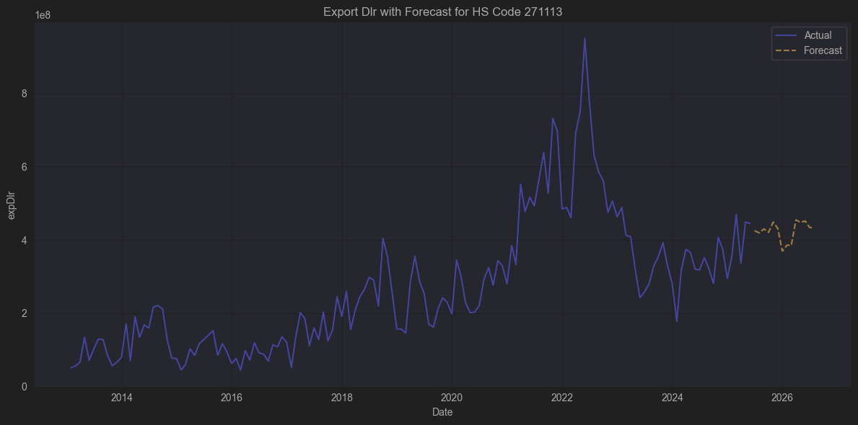
 |  |  |  | TRGP
 |  |  |  | DOW

📌 HS Code 271113

✅ 정식 품목명 (HS 2022 기준)

2711.13 — Butanes, liquefied

즉,

2711 : 천연가스, 석유가스, 그 밖의 가스 (액화 또는 기체 상태)

2711.13 : 액화 부탄 (Butanes, liquefied)

🔍 HS 코드 체계

코드 | 품목
27 | 광물성 연료, 광유 및 그 제품
2711 | 천연가스 및 석유가스 (액화 또는 기체 상태)
2711.13 | 액화 부탄

✅ 어떤 상품인가?

📌 271113 (액화 부탄)

부탄(C4H10) 은 석유정제(크래킹) 혹은 천연가스 처리 과정에서 생산되는 탄화수소 가스

액화 부탄(Liquefied Butane) 은 압축(또는 저온)으로 액체 상태로 저장/수송

상온(1기압)에서는 기체이지만, 일정 압력(2-3 bar) 이상으로 압축하면 액체로 저장 가능

📌 용도

주요 용도 | 설명
🔥 LPG (액화석유가스) | 프로판(271112)과 혼합해 LPG 연료로 사용 (가정, 상업, 차량 연료)
🔥 부탄 가스통 (캠핑, 요리용) | 휴대용 가스버너 연료
🏭 석유화학 원료 | 부타디엔, 플라스틱, 합성고무 등 생산에 사용
🚗 오토가스 | LPG 차량 연료의 주성분 (보통 프로판과 혼합)

✅ 주요 특징

특징 | 설명
🔥 고발열량 | 메탄(천연가스)보다 열량이 높음
💨 기화성 | 기화가 잘 되어 연소가 쉬움
❄️ 냉매성 | 압축하면 쉽게 액화 → 저장·운송 편리
🌏 주요 수출입국 | 사우디아라비아, UAE, 카타르, 미국(생산) / 한국, 일본, 중국(수입)

✅ 결론

HS Code 271113 = “액화 부탄 (Liquefied Butanes)”

석유 정제 및 천연가스 공정에서 나오는 C4 탄화수소 가스

LPG(프로판+부탄)의 구성 요소로, 가정·상업용 연료, 오토가스, 캠핑용 부탄가스통, 화학원료로 사용

수출입시 통관 코드(HS) 271113 로 관리되며, 단독으로 또는 혼합된 상태로 수입

TRGP | Targa Resources, 천연가스 처리 → NGL(LPG 포함) 수송·판매 | ✅ 부탄(HS271113)과 직접 구조적으로 연관, 주력 사업
DOW | Dow Inc, 대형 석유화학 | ✅ LPG(부탄 포함) 원료로 나프타 분해, 플라스틱·고무 기초화학 → 구조적으로 직접 연관

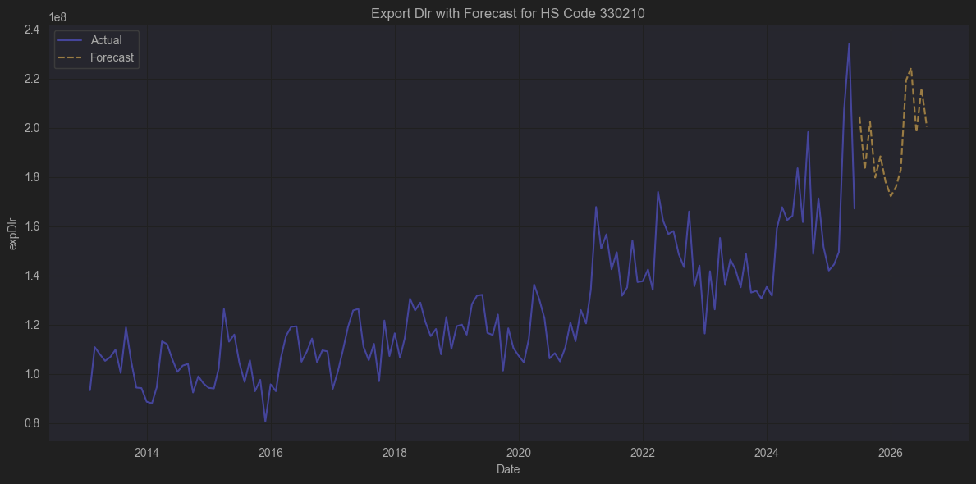
 |  |  |  | iFF
 |  |  |  | 상관계수 높지 않음

📌 HS Code 330210

✅ 정식 품목명 (HS 2022 기준)

3302.10 — Mixtures of odoriferous substances and mixtures (including alcoholic solutions) with a basis of one or more of these substances, of a kind used in the food or drink industries

즉,

3302 : 향료(조제향료품), 향수원액(香料原液)

3302.10 : 식료품·음료 제조용 조제향료

🔍 HS 코드 체계

코드 | 품목
33 | 에센셜 오일과 조제 향료, 화장품, 비누
3302 | 조제 향료와 향수원액
3302.1 | 식료품·음료 제조용 향료 조제물 (음식·음료에 풍미를 주기 위해 사용)

✅ 어떤 상품인가?

📌 330210 (식료품·음료용 향료)

주로 착향제(flavoring agents) 로 사용됨

천연 에센셜 오일, 합성 향료, 알코올(에탄올)에 용해된 형태 등 다양

초콜릿, 과자, 아이스크림, 청량음료, 주류, 베이커리 등 식품·음료에 넣어 풍미와 향을 더하는 데 사용

이 HS코드는 향수·화장품용 향료(3303, 3304)와 구분되어 식품/음료에 사용될 목적으로 조제된 향료만 포함

예시

오렌지, 바닐라, 민트, 딸기향 등 가공 향료 (액상 또는 파우더)

탄산음료나 아이스크림 제조용 복합 향료

맥주나 리큐어에 사용하는 특수 향료

✅ 주요 특징

특징 | 설명
🌱 천연·합성 모두 포함 | 천연 에센셜 오일 블렌딩도 포함, 화학 합성 향료도 포함
🍹 식품·음료에 국한 | 향수, 화장품, 세제 향료는 다른 코드(3303~3307)
🏭 알코올 기반 용액 포함 | 알코올에 녹인 향료도 포함 (주로 에탄올)
🌍 수출입시 광범위 사용 | 식품·음료 산업이 발달한 거의 모든 나라가 수출입함
💼 규제 | 식품위생법, FDA, EU 규정(EC 1334/2008) 등 엄격한 인증 필요

✅ 결론

HS Code 330210 = “식료품·음료 제조용 조제 향료”

천연 또는 합성 원료를 혼합해 식품·음료에 사용하는 향료

가공식품, 청량음료, 알코올 음료에 광범위하게 사용

주로 착향제(Flavorings) 로서 무색 또는 색이 연한 액상(알코올 용해 포함), 혹은 파우더 형태

수출입시 이 HS코드를 사용해 통관하며, 식품 용도임을 명확히 해야 함

🥇 IFF (International Flavors & Fragrances, NYSE: IFF)
→ 세계 2위 향료·향수 기업이며,
→ 식품·음료향료(HS330210)로 가장 많이 수출하는 미국 회사 중 하나.

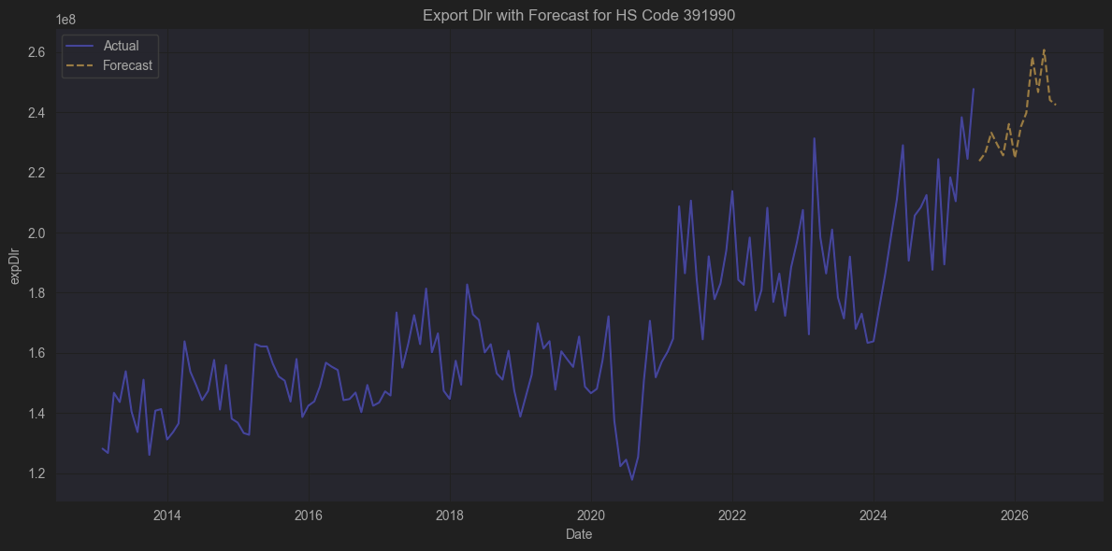
 |  |  |  | MMM

📦 HS Code 391990 이란?

🔍 공식 HS Code 명칭 (6단위)

391990
“Plates, sheets, film, foil and strip, of plastics, self-adhesive, whether or not in rolls”

즉:

플라스틱으로 만든 자체 접착성 판, 시트, 필름, 포일, 스트립(롤 형태 여부 무관)
을 의미합니다.

🇰🇷 관세청(한국) 기준 HS 코드 해석

제39류 : 플라스틱과 그 제품

3919 : 플라스틱으로 만든 자체 접착성 판, 시트, 필름, 포일 및 스트립

391990 : 기타의 것(폭이 20cm 이하이고, 길이가 10m 이하인 것을 제외)

쉽게 말하면:
✅ 접착성이 있는 플라스틱 테이프류 / 라벨 / 필름

포장용, 라벨용, 자동차 데칼, 보호 필름, 전자부품용 필름 등.

🏭 주요 제품 예시

스카치테이프(opp 테이프 포함), 박스 테이핑용 접착테이프

바닥 표시 테이프, 경고 테이프

전자부품 절연용 필름(PI, PET)

스마트폰 화면 보호 필름

라벨 스티커 (PVC, PET 소재)

자동차 랩핑 필름 (장식용, 보호용)

광고용 데칼 스티커

LCD 공정에 쓰이는 광학용 접착 필름(Optical Clear Adhesive)

🌎 수출입 사례

대표적인 수출국 / 제조사

🇨🇳 중국 : PVC, OPP, PET 접착테이프 세계 최대 생산국

🇰🇷 한국 : 삼성SDI, LG화학 – 폴라필름, OLED/모바일용 OCA 필름

🇯🇵 일본 : 닛토덴코, 데니카이, 스미토모

🇺🇸 미국 : Avery Dennison, 3M (테이프 & 라벨)

대표 수입처

전세계 산업에 폭넓게 공급됨. 특히 전자·포장·건축에 필수.

✅ 결론 – 391990은?

📌 플라스틱 소재의 자체 접착성 제품(테이프·라벨·필름 등)

포장, 전자기기, 광고, 건설 등 다양한 산업에 사용.

HS391990으로 수출입 신고되며,

대표 기업: 3M, Avery Dennison, 닛토덴코, 삼성SDI, LG화학, 스미토모 등.

✅ 최종 정리

따라서 위 HS Code 중에서
3M(MMM)과 실질적으로 관계 있는 HS Code 는 다음과 같습니다:

HS Code | 주요 연관 이유
842129 | 3M의 공업용·의료용 필터
390410 | PVC 필름·테이프 원료
391990 | 3M의 자체 접착성 테이프, 필름 제품
390110 | PE 테이프, 포장재 원료

그리고 약간 간접적으로:

HS Code | 이유
848690, 848620, 854239 | 반도체 공정 테이프, 연마재, 보호 필름 소비 구조 측면 (3M은 장비·IC 제조가 아니라 공정소재 제공자)

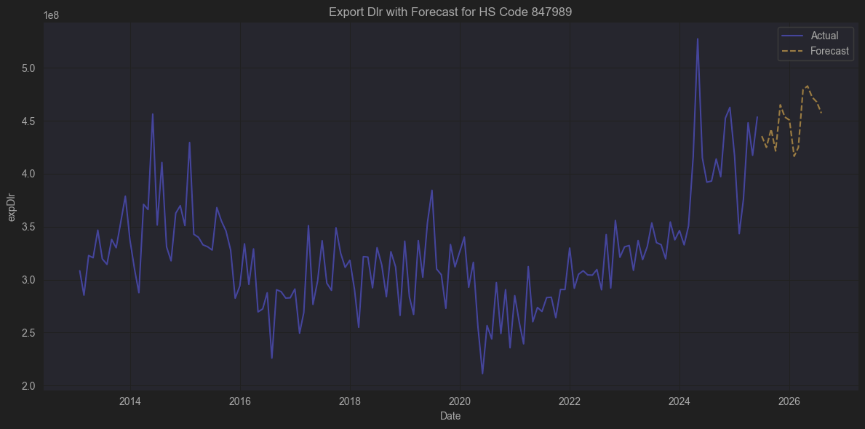
 |  |  |  | LUNR
 |  |  |  | DD
 |  |  |  | EXOD (ExOne)
 |  |  |  | CIR (CIRCOR)
 |  |  |  | CMD (Cantel Medical)

📦 HS Code 847989 :

🌍 관세 품목분류 (HS Code)

8479.89

전체 품목명:

Machines and mechanical appliances having individual functions, not specified or included elsewhere in this chapter – other

한국어로는:

기타 특수 목적용 기계류(기타)
(이 장(제84류)에서 달리 분류되지 아니한 개별 기능을 가진 기계 - 기타)

🔍 구체적으로 어떤 상품인가?

8479.89 는 상당히 넓은 범위의 기계들을 포괄합니다.
이는 제84류(기계류)에서 별도로 분류되지 않는, 특수 목적의 개별 기능을 가진 기계를 위한 “잡류 코드”입니다.

즉,

다른 HS 코드(펌프, 공작기계, 농업기계, 포장기계, 음식가공기계 등)로 딱 들어맞지 않는 경우

하지만 특정한 기능을 수행하는 기계일 때
사용되는 분류 코드입니다.

✍️ 구체적 예시 (847989 하위에 들어갈 수 있는 것들)

예시 기계 | 설명
⚗ 랩용 특수기계 | 실험실에서 사용하는 특수 분석/혼합/세척 기기 (다른 코드로 안 갈 때)
🥫 캔 압축기 | 금속캔을 압축하는 기계
🧪 화학 플랜트 특수장치 | 촉매 교반장치, 기타 화학 반응용 특수기기
🏗 자동 창고시스템 장치 | 재고 자동화 기계(리프트/로봇)
🚀 특수 테스트 장비 | 항공우주/자동차의 비표준 시험장치
⚙ 기타 산업용 맞춤 기계 | 공장 자동화 라인에 포함된 특수 기능 기계 (다른 HS로 분류 안될 때)

🏭 어떤 업종과 연관이 깊은가?

업종 | 사용 용도
🚗 자동차·항공 | 시험기, 특수 조립라인 장치
🏭 화학·제약 | 맞춤형 혼합, 반응, 캡슐화
🧪 연구소·대학 | 특수 시험장치
📦 물류 자동화 | 자동 피킹, 스토리지 시스템
⚡ 전자·반도체 | 라인 맞춤 클린룸 특수장비

✅ 한 줄 요약

847989 = 특수 목적의 기계류(기타)
제84류 기계류 범주 안에서 별도 코드가 없는,
개별적(특수한) 기능을 가진 기계로서 주로 맞춤 설비, 테스트 장치, 특수 라인에 들어가는 기계입니다.

Symbol | 이유
LUNR | 우주 탐사 로봇, 달 착륙 장치 → 특수기계 그 자체
DD | DuPont - 특수소재, 필터, 케미칼 | ✅ 공정용 특수장치 연관 (공정 자동화 장치, 실험장비)
EXOD (ExOne) | ✅ 산업용 금속/폴리머 3D 프린터 (Additive Manufacturing), 완전 특수 목적 기계
CIR (CIRCOR) | ✅ 산업용 특수 밸브/펌프 → 화학, 정유, 발전 플랜트에서 8479에 해당
CMD (Cantel Medical) | ✅ 위생 멸균장비, 자동 세척장치 → 8479 의료용 특수장치로 직결

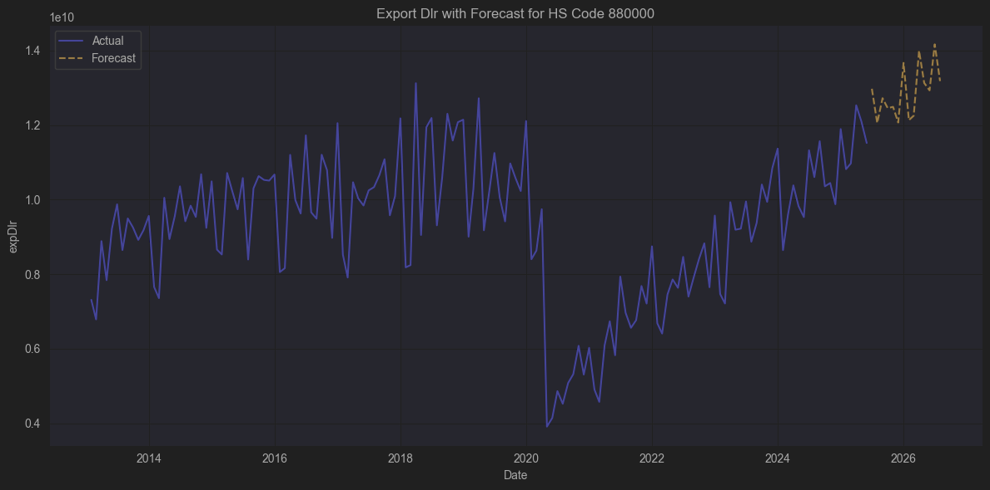
 |  |  |  | HON
 |  |  |  | SPR
 |  |  |  | CIR
 |  |  |  | TXT

✈️ HS Code 880000 = 항공기 및 우주기기류 (요약)

✈️ 항공기, 헬리콥터, 비행선, 열기구

🚀 우주선(로켓, 위성발사체)

⚙️ 항공기·우주기기 부품 및 장치

🛫 비행장용 지상장비(견인차, 터미널 계류장 장치 등)

주요 수출입 품목으로는

민간 여객기, 화물기

항공기 엔진 및 부품

헬리콥터 및 그 부품

로켓·위성 부품

항공기용 계기, 전자장비

항공 지상보조장치(계류장 장비, 제설장비 등) 이 포함됩니다.

CIR
CIRCOR - 유체 제어 밸브 (항공, 석유, 해양)
✅ 항공 유압·연료 밸브 직접 공급, 항공 OEM과 연관

TXT
Textron
✅ Cessna, Bell 헬기 제조, 항공기 OEM (직접)

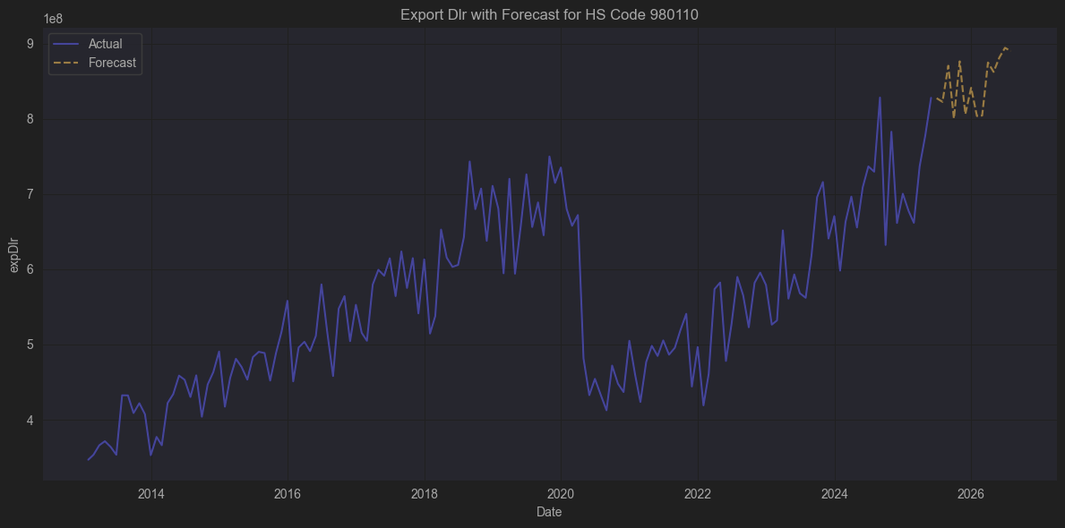

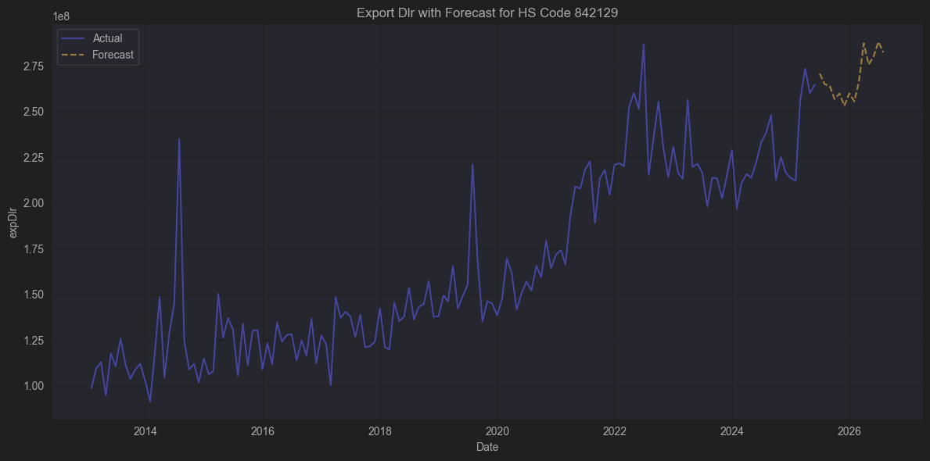
 |  |  |  | DCI
 |  |  |  | DHR
 |  |  |  | IEX
 |  |  |  | MMM

📦 HS Code 842129

🔹 기본 정보

구분 | 내용
HS Code | 8421.29
장 (Chapter) | 84장 – 보일러, 기계류, 기계기구 및 이들의 부분품
류 (Heading) | 8421 – 원심분리기, 여과기 및 정수기 (액체나 가스를 위한)
소호 (Subheading) | 8421.29 – 기타 기계 (다른 HS8421 하위 항목에 속하지 않는 여과기 및 정수기)

🔹 상세 품목 설명

🔸 HS 8421.2

8421.2는 액체용 여과기 또는 정수기 (Filtering or purifying machinery and apparatus for liquids) 를 의미합니다.

🔸 HS 8421.21 ~ 8421.29

세부적으로는 아래와 같이 나뉘는데:

코드 | 설명
8421.21 | 주로 음료 제조에 사용되는 여과기, 정수기
8421.22 | 물의 여과기, 정수기
8421.29 | 기타 액체의 여과기, 정수기 (물 및 음료 외)

즉 8421.29는 위에서 제외된

물이 아닌 다른 액체(기름, 화학물, 잉크 등) 여과/정수기

또는 산업용 다목적 여과기
를 포함합니다.

회사명 | 티커(symbol) | 주요 분야 | 상관계수
Donaldson Company | DCI | 산업·모바일 유체 필터 | 0.69
Pall Corporation | (현재 Danaher에 인수되어 상장 폐지, 모회사: DHR) | 바이오·산업 정제 | 0.75
IDEX Corporation | IEX | 유체 밸브, 펌프, 필터 | 0.57
3M Company | MMM | 산업 필터 및 멤브레인 | 0.78
Ecolab Inc. | ECL | 정수·위생 관리 솔루션 | 0.23

